Handleiding

Beste organisator,
Deze checklist is een hulpmiddel om uw activiteit toegankelijk te maken voor een grote groep mensen. Door bepaalde ingrepen te doen, kunnen jullie extra aandacht geven aan een grote groep van mensen met een fysieke of verstandelijke beperking, ouders met een kinderwagen, ouderen, mensen die slechtziend of slechthorend zijn,…
Voor wie op zoek is naar meer gedetailleerde info en illustraties verwijzen wij naar de brochure ‘toegankelijk toerisme van Toerisme Vlaanderen'.
Deze checklist werkt aan de hand van drie niveaus:
- Niveau 1: geeft een globaal overzicht van de mogelijke acties.
- Niveau 2 en 3: geven een aantal verduidelijkingen, tips en voorbeelden over de acties.
Aan de hand van de plus en min tekens in de linker kolom, kunt u navigeren tussen de verschillende niveaus.
Zit je met vragen? Ben je op zoek naar meer ondersteuning? Neem zeker contact met de beleidsmedewerker toegankelijkheid, Lee Blomme via Lee.Blomme@kortrijk.be.
We wensen jullie alvast zeer veel succes en gebruik zeker ons logo om de toegankelijkheid te promoten!

Checklist toegankelijkheid
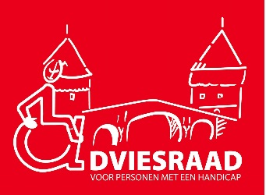


Checklist toegankelijke evenementen
Naam evenement:
Datum evenement:
Locatie: |  |  |  |  |  |  | toegankelijke events
Ja? | Nee? | N.V.T.
Toegankelijkheid van informatie
Voor het evenement:
 |  |  | Verspreid en communiceer de geleverde toegankelijkheidsinspanningen tijdig, duidelijk en correct via verschillende kanalen: website, folders, mailing, pers, etc.
 |  |  |  | Voeg de toegankelijkheidsvoorzieningen voor personen met een handicap toe aan jullie flyer/uitnodiging/poster? (aangepast vervoer, tolk Vlaamse gebarentaal, gratis toegang voor begeleiders,…).
 |  |  |  | Is het woordgebruik correct? ‘Personen (of ‘mensen’) met een handicap’ of ‘personen (of ‘mensen’) met een beperking’ is prima taalgebruik. Vermijd bewoordingen als “minder- of andersvaliden”.
 |  |  |  | Gebruik duidelijk leesbare schreefloze letters, voldoende groot.
 |  |  |  | Voorzie voldoende kleurcontrast (o.a. tussen tekst en achtergrond).
 |  |  |  | Gebruik duidelijke pictogrammen op jullie communicatie.
 |  |  |  | Voorzie eventueel. een smartphone applicatie/webpagina voor alle toegankelijkheidsinfo dat makkelijk te raadplegen is via bijv. een QR-code.
 |  |  |  | Tip: je kan beroep doen op het netwerk van de Stedelijke Adviesraad voor Personen met een Handicap; info@toegankelijkkortrijk.be, www.toegankelijkkortrijk.be/contact. Of contacteer Lee (beleidsmedewerker toegankelijkheid): via Lee.Blomme@kortrijk.be).
 |  |  | Voorzie een contactpersoon/aanspreekpunt waar de personen met een beperking met hun vragen terecht kunnen.
 |  |  |  | Zijn er contactgegevens vermeld; adres, e-mail, telefoonnummer, sms, link op website voor chat voor direct contact.
Tijdens het evenement:
 |  |  | Is er een duidelijk infopunt tijdens het evenement waar mensen met een beperking terecht kunnen met vragen over de aangeboden faciliteiten?
 |  |  |  | Is dit infopunt een goed verlichte ruimte om spraakafzien te vergemakkelijken (slechthorend persoon staat/zit met zijn rug naar het licht).
 |  |  |  | Zorg dat de medewerkers van je evenement weten waar mensen met een handicap informatie kunnen krijgen.
 |  |  |  | Zorg dat gesproken communicatie tijdens je event ook ergens te lezen is.
 |  |  | Cateringlijst met prijzen aan de ingang, de bar en aan de tafels.
 |  |  |  | Een display aan de kassa met de prijsaanduiding.
 |  |  | Gebruik duidelijke en herkenbare pictogrammen? → Tip: ontlenen kan bij de uitleendienst van Stad Kortrijk.
Toegankelijkheid van Eventsite
Bereikbaarheid van de locatie
 |  |  | Organiseer een Kiss & Ride zone zodat iedereen (dus ook personen met een beperking) dichtbij de ingang kunnen afgezet worden.
 |  |  | Wordt er aangepast vervoer voorzien?
 |  |  |  | Contact nummer vermelden.
 |  |  |  | Voor meer info over het aanbod: https://www.kortrijk.be/vervoer
 |  |  | Communiceer de mogelijke routes via het openbaar vervoer.
 |  |  |  | Tip: vraag na bij de lijn als de routes naar jullie evenement toegankelijk zijn (aanrijdbare borduur bij de perrons, lage vloer, …).
Parkeerplaatsen
 |  |  | Zijn er voldoende en correcte voorbehouden parkeerplaatsen op korte afstand (100 m) van de ingang?
 |  |  |  | Wettelijk verplicht is 6 % op het totaal voorziene parkeerplaatsen.
 |  |  |  | Zijn deze voorbehouden parkeerplaatsen goed aangeduid met duidelijke pictogrammen?
 |  |  |  | Is de ondergrond van de parking vlak en slipvrij? (kiezels, kasseien en grastegels vermijden)
 |  |  |  | Zijn de voorbehouden parkeerplaatsen voldoende groot:
 |  |  |  |  | Auto's achter elkaar: 3,5 m breed en 6 m lang.
 |  |  |  |  | Auto's naast elkaar: 3,5 m breed en 5 m lang.
 |  |  |  | Zorg voor veilige oversteekplaatsen en een toegankelijke weg van de parking naar de ingang.
Bereikbaarheid in het evenement
 |  |  | Zorg ervoor dat alle publiekslocaties op het evenement bereikbaar zijn voor alle bezoekers. Als dat niet mogelijk is, dan informeer je de bezoekers hierover.
 |  |  | Zijn de toegangs- en doorgangspaden voldoende breed voor personen met een handicap:
 |  |  |  | 1,5m breed minimum
 |  |  |  | doorgangshoogte: minstens 210 cm
 |  |  |  | indien trappen, hellend vlak voorzien. (zie tabel niveauverschil)
 |  |  | Is de ondergrond vlak en slipvrij?
 |  |  |  | Bij www.intro-tools.be kan u rubbermatten lenen om de ondergrond vlakker te maken.
 |  |  |  | Hou de uitleendienst van de Stad Kortrijk in de gaten, we vullen ons assortiment voor toegankelijke evenementen gestaag aan.
 |  |  | Zichtbaarheid: garandeer een goede zichtbaarheid voor personen met een beperking.
 |  |  |  | Klassiek wordt dit gedaan door bepaalde zones (bijv. een rolstoelpodium) te voorzien. | 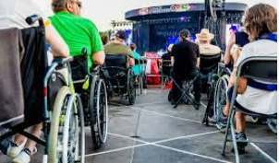
 |  |  |  | De nieuwe manier van denken rond toegankelijkheid is echter om aparte zones zoveel mogelijk te vermijden, en de toegankelijkheid zichtbaar aan te brengen binnen heel de evenementzone waar mogelijk. | 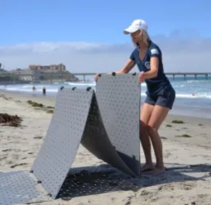 | 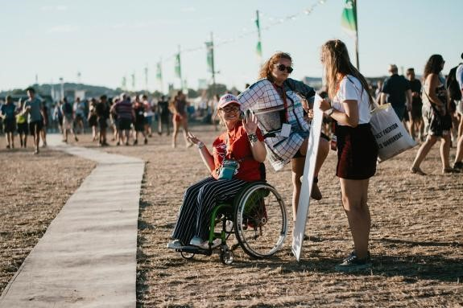
 |  |  | Zijn hoogteverschillen van meer dan 2 cm vermeden? Gebruik hellende vlakken met opstaande randen om grotere hoogteverschillen te overbruggen.
 |  |  |  | Bij gebruik van kabelgoten gaat de voorkeur uit naar kabelgoten met een lichte helling. De reguliere kabelgoten (geel en zwart) zijn over het algemeen veel te stijl waardoor de toegankelijkheid van uw evenement sterk verminderd wordt. | 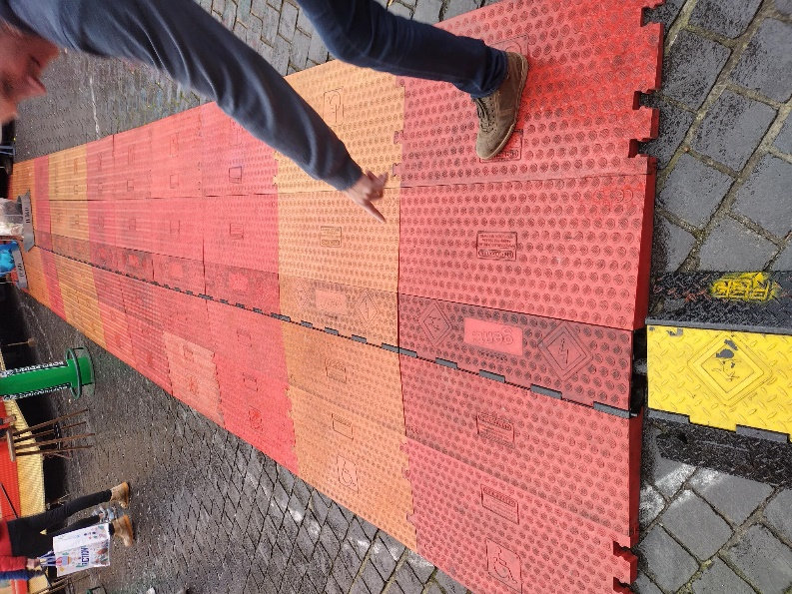
 |  |  |  | Tip: https://www.thepowershop.be/the-red-carpet.html
 |  |  | Zijn hellingen niet te steil, zodat rolstoelgebruikers het hoogteverschil zelf kunnen overbruggen? --> Zie tabel niveauverschil
 |  |  |  | Niveauverschil |  |  | Maximum hellingsgraad
 |  |  |  | Niveauverschil van 2 cm tot 10 cm |  |  | < 10 %
 |  |  |  | Niveauverschil van 10 cm tot 25 cm |  |  | < 8.30 %
 |  |  |  | Niveauverschil van 25 cm tot 50 cm |  |  | < 6.25 %
 |  |  |  | Niveauverschil vanaf 50 cm |  |  | < 5 %
 |  |  |  | Hellingsgraad dwars op de looprichting |  |  | < 2 %
 |  |  |  | Tip: met de gratis app 'waterpas' kan u de hellingsgraad gemakkelijk nazien via uw smartphone. |  |  |  | Google Play store
 |  |  |  |  |  |  |  | IPhone
 |  |  | Zijn er rustplaatsen (bijv. zitplaatsen) en is er voldoende vrije ruimte voorzien voor rolstoelen?
 |  |  |  | Vrije ruimte:
 |  |  |  | Lengte | 90 cm
 |  |  |  | Breedte | 120 cm
 |  |  | Is alles goed aangeduid met duidelijke wegwijzers en/of pictogrammen?
 |  |  |  | Plaatsen om extra aandacht aan te geven:
 |  |  |  |  | ingang, uitgang
 |  |  |  |  | onthaal, infopunt, vestiaire, kassa's
 |  |  |  |  | podia/zalen, drank- en eetgelegenheden,
 |  |  |  |  | toiletten!
 |  |  | Nooduitgang: voorzie voldoende alarmsignalisaties (ook visueel!)
 |  |  | Hou voor en achter deuren een vrije ruimte van 150 cm diameter zodat rolstoelgebruikers er vlot kunnen manoeuvreren.
 |  |  | Meer dan 1 meter hoogteverschil? Check of er een lift aanwezig is.
 |  |  |  | de kooi is minstens 110 cm breed en 140 cm diep,
 |  |  |  | de automatische deur heeft een breedte van minstens 90 cm,
 |  |  |  | de bedieningsknoppen staan minstens 50 cm weg van de hoek.
 |  |  | Is de infostand toegankelijk?
 |  |  |  | Help je mensen al staande? Toog mag niet hoger zijn dan 110 cm. Ernaast voorzie je een verlaagd gedeelte van maximaal 80 cm hoog.
 |  |  |  | Wil je mensen iets laten invullen of raadplegen? Onder de balie of tafel een ruimte vrijhouden van 75 cm hoog, 90 cm breed en 60 cm diep.
 |  |  |  | Verlicht de balie goed, maar vermijd tegenlicht.
 |  |  |  | voldoet dit niet aan de voorwaarden? Ga op zoek naar een mobiele balie.
Toegankelijkheid van het sanitair
 |  |  | Zijn er aangepaste toiletten voorzien?
 |  |  |  | een aangepast toilet is 1,65m x 2,20m of 1,90m x 1,95m
 |  |  |  | Huur een mobiel toilet met stromend water en rioolaansluiting! Dit is een must!
 |  |  |  | Zijn er steunbeugels voorzien in de toegankelijke toiletten?
 |  |  |  | Op grote evenementen is het wenselijk om minstens een toegankelijk toilet te hebben per sanitair blok.
 |  |  |  | Zorg dat de toiletten goed verlicht zijn en voorzie er een vuilbak.
 |  |  |  | Vraag advies aan de SAPH voor de juiste keuze van verplaatsbare toiletten alvorens deze te huren.
 |  |  |  | Goede voorbeelden: Van Poucke rental
Extra hulpmiddelen en diensten
 |  |  | Mobiele ringleiding?
 |  |  |  | Via een ringleiding kunnen mensen met een hoorapparaat de elektrisch versterkte muziek horen zonder storende omgevingsgeluiden. Een ringleiding bestaat uit een kabel (bij voorkeur in de grond gegraven) en een ringleidingversterker. Personen die binnen de lus van de ringleiding kabel staan kunnen gebruikmaken van de ringleiding. Er bestaan ook verschillende mobiele ringleidingen die meer geschikt zijn wanneer men slechts een klein groepje slechthorenden verwacht. Kan worden ontleend bij de Dienst Evenementen.
 |  |  | Tolk Vlaamse gebarentaal
 |  |  |  | Soms voorziet de organisatie zelf één of meerdere tolken VGT of de bezoeker doet beroep op een persoonlijke tolk VGT. Als u dit zelf wenst te organiseren, vraag vooraf de toestemming aan het management en communiceer duidelijk binnen de doelgroep van doven en slechthorenden.
 |  |  | Assistentie
 |  |  |  | Assistentie: Zorg voor assistenten waarop personen met een handicap kunnen terugvallen voor ondersteuning. Deze assistenten kunnen ook info verstrekken en toezien op een correct gebruik van de faciliteiten. (‘Inter’ beschikt over vrijwilligers-assistenten die kunnen ingehuurd worden).
 |  |  | Prikkelarme zones
 |  |  |  | Prikkelarme zones zijn zones geschikt voor kinderen en volwassen met ASS (i.e. Autismespectrumstoornis), ADHD (i.e. Attention-Deficit/Hyperactivity Disorder), gehoorproblemen en dergelijke meer. Het is een zone waar men rust kan vinden als men er nood aan heeft; geen storend lawaai of licht, weinig mensen om je heen,… Mensen met deze verschijnselen hebben nood aan structuur en voorspelbaarheid. Op evenementen valt dit vaak weg. Er zijn daarnaast veel andere mensen die baat kunnen hebben bij meer. Denk maar aan jonge gezinnen en lagere scholen of hoog sensitieve mensen die graag op voorhand weten waar rustige ruimtes zijn en waar bepaalde prikkels sterk aanwezig kunnen zijn, etc. “Toerisme voor Autisme” biedt uitgebreid advies aan over hoe uw event geschikt is voor deze omstandigheden. Zij geven tips over hoe je prikkelarme zones kan integreren in uw evenement. Voor meer informatie hierover en advies op maat voor uw evenement kan u terecht bij Toerisme voor Autisme: https://www.toerismevoorautisme.be.
 |  |  | Andere: Audiobeschrijving, balie-ringleiding (=Soundshuttle), CM1-toestellen, voelstoelen, inleiding/voeltour, AD-materiaal, verzorgingsmateriaal (rolstoelen, krukken, …), …
 |  |  | EDC - kaart
 |  |  |  | De European Disability Card is een kaart die de toegang tot de cultuur, sport en vrijetijds-sector wilt verhogen. Wie zo een kaart krijgt, kan beroep doen op faciliteiten aangeboden door de organisatie. Maak het duidelijk dat jullie organisatie de EDC kaart erkent en geef mee welke faciliteiten houders van de kaart beroep op kunnen doen. Enkele voorbeelden:
 |  |  |  | o Als eerste binnen kunnen in een cultuurvoorstelling
 |  |  |  | o Gereserveerde plaatsen voor PMH: vooraan of aan het gangpad.
 |  |  |  | o Gehoorondersteuning in culturele voorstellingen
 |  |  |  | o Meer begeleiders als ondersteuning tijdens de speelpleinwerking
 |  |  |  | o Langer een boek kunnen uitlenen met een EDC kaart
 |  |  |  | o Assistentiehonden zijn welkom
 |  |  |  | o Gratis gebruik kunnen maken van een rolstoel (musea?)
 |  |  |  | o Toegang krijgen tot een prikkelarme ruimte
 |  |  |  | o Persoon met visuele of mentale beperking: gratis toegang begeleider, gratis gebruik van een audiogids, …
 |  |  |  | o Persoon met auditieve beperking: recht op bepaalde plaats in de zaal (afhankelijk van ringleiding à met nieuwe technieken is dit minder relevant)
 |  |  |  | o Persoon met mobiliteitsprobleem: korting op parkeertarief à Met het tonen van het EDC gratis kunnen parkeren aan bijvoorbeeld de schouwburg.

